T2
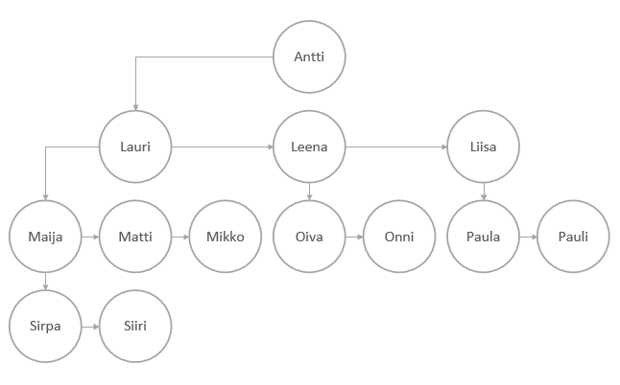
a)

b) | Antti, Lauri, Maija, Sirpa, Siiri, Matti, Mikko, Leena, Oiva, Onni, Liisa, Paula, Pauli

T3
